상품제안서
송월 텀블러세트 뉴컬러무지1매+스마트텀블러 500ml | 상품코드: S34454

 |  |  |  |  |  |  | 02-713-8555 | www.synergygift.co.kr
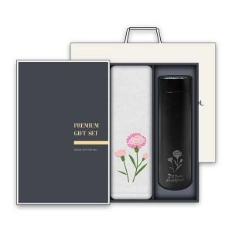

【상세/제작정보】 | <p>※자수인쇄, 텀블러인쇄 별도 문의 바랍니다.</p>

【인쇄/포장옵션】 | 실크, 자수 / 케이스+쇼핑백

【공급단가】 | 수량 | 50~ | 100~ | 500~ | 1,000~ | 3,000~
*VAT별도 | 단가 | 12,090원 | 11,810원 | 11,430원 | 10,880원 | 10,500원

【상품 URL】 | https://www.synergygift.co.kr:443/src/goods_detail.php?gdno=34454

